mode d'emploi
Liste des postes

Vous trouverez dans les 2 onglets de ce document

les numéros de poste utilisés dans SIAM (exemple :

Dans SIAM vous pourrez grace à ce numéro, consulter le nombre de postes à pourvoir dans l'établissement concerné. | 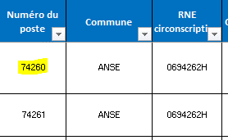

Important : Cette liste, arrêtée au 11/04/2023, est fournie à titre indicatif. Elle ne se substitue pas aux informations publiées dans SIAM qui sont elles, mises à jour en temps réel tout au long de la période d'ouverture du serveur.

